6. EXPORTACIONES
Tabla 6
EXPORTACIONES METÁLICAS

VALOR DE LAS EXPORTACIONES METÁLICAS (US$ MILLONES)
PERIODO | COBRE | ORO | ZINC | PLATA | PLOMO | ESTAÑO | HIERRO | MOLIBDENO | OTROS | TOTAL
2008 | 7,277 | 5,586 | 1,468 | 595 | 1,136 | 663 | 385 | 943 | 48 | 18,101
2009 | 5,935 | 6,791 | 1,233 | 214 | 1,116 | 591 | 298 | 276 | 27 | 16,481
2010 | 8,879 | 7,745 | 1,696 | 118 | 1,579 | 842 | 523 | 492 | 29 | 21,903
2011 | 10,721 | 10,235 | 1,523 | 219 | 2,427 | 776 | 1,030 | 564 | 31 | 27,526
2012 | 10,731 | 10,746 | 1,352 | 210 | 2,575 | 558 | 845 | 428 | 22 | 27,467
2013 | 9,821 | 8,536 | 1,414 | 479 | 1,776 | 528 | 857 | 356 | 23 | 23,790
2014 | 8,875 | 6,729 | 1,504 | 331 | 1,523 | 540 | 647 | 360 | 38 | 20,547
2015 | 8,168 | 6,651 | 1,508 | 138 | 1,548 | 342 | 350 | 220 | 27 | 18,950
2016 | 10,171 | 7,386 | 1,465 | 120 | 1,658 | 344 | 344 | 273 | 15 | 21,777
2017 | 10,964 | 6,607 | 1,832 | 97 | 1,381 | 316 | 391 | 284 | 30 | 21,902
Ene. | 878 | 565 | 147 | 8 | 100 | 27 | 67 | 19 | 3.7 | 1,813
Feb. | 1,151 | 602 | 193 | 9 | 156 | 28 | 33 | 23 | 3.4 | 2,199
Mar. | 1,017 | 597 | 175 | 10 | 79 | 35 | 55 | 27 | 2.2 | 1,998
Abr. | 932 | 638 | 123 | 9 | 115 | 34 | 57 | 22 | 0.5 | 1,930
May. | 1,079 | 603 | 229 | 10 | 139 | 34 | 43 | 30 | 1.8 | 2,168
Jun. | 1,186 | 727 | 188 | 11 | 149 | 27 | 28 | 27 | 4.2 | 2,346
Jul. | 838 | 616 | 155 | 10 | 134 | 31 | 31 | 30 | 3.3 | 1,848
Ago. | 1,183 | 814 | 156 | 10 | 161 | 34 | 37 | 29 | 5.3 | 2,431
Set. | 1,503 | 786 | 234 | 9 | 185 | 31 | 36 | 37 | 3.7 | 2,823
Oct. | 1,197 | 660 | 233 | 12 | 163 | 33 | 5 | 39 | 2.0 | 2,344

VARIACIÓN INTERANUAL ACUMULADA* EN MILLONES DE US$ / ENERO-OCTUBRE
Ene-Oct 2016 | 8,027 | 6,138 | 1,123 | 100 | 1,299 | 278 | 272 | 224 | 11 | 17,472
Ene-Oct 2017 | 10,964 | 6,607 | 1,832 | 97 | 1,381 | 316 | 391 | 284 | 30 | 21,902
Var% | 36.59% | 7.65% | 63.21% | -2.99% | 6.30% | 13.85% | 43.52% | 26.80% | 170.12% | 25.36%

EVOLUCIÓN DE LAS EXPORTACIONES MINERAS METÁLICAS / US$ MILLONES
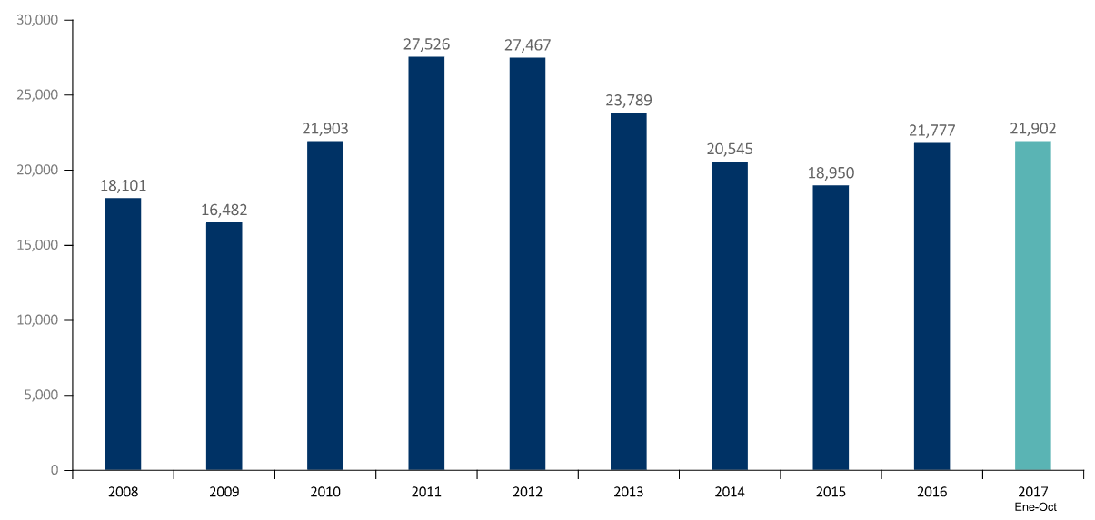

VOLUMEN DE LAS EXPORTACIONES METÁLICAS
PERIODO | COBRE | ORO | ZINC | PLATA | PLOMO | ESTAÑO | HIERRO | MOLIBDENO
 | (Miles toneladas) | (Miles oz tr) | (Miles toneladas) | (Millones oz tr) | (Miles toneladas) | (Miles toneladas) | (Miles toneladas) | (Miles toneladas)
2009 | 1,246 | 6,972 | 1,373 | 16 | 682 | 37 | 12 | 12
2010 | 1,256 | 6,335 | 1,314 | 6 | 770 | 39 | 17 | 17
2011 | 1,262 | 6,492 | 1,007 | 7 | 988 | 32 | 19 | 19
2012 | 1,406 | 6,427 | 1,016 | 7 | 1,170 | 26 | 18 | 18
2013 | 1,404 | 6,047 | 1,079 | 21 | 855 | 24 | 10 | 18
2014 | 1,402 | 5,323 | 1,149 | 17 | 771 | 25 | 11 | 16
2015 | 1,757 | 5,744 | 1,217 | 9 | 938 | 20 | 12 | 18
2016 | 2,493 | 5,915 | 1,114 | 7 | 942 | 19 | 11 | 24
2017 | 2,135 | 5,259 | 995 | 5.7 | 700 | 15.8 | 9.9 | 19.8
Ene. | 187 | 474 | 95 | 0.4 | 52 | 1.3 | 1.4 | 1.6
Feb. | 220 | 488 | 111 | 0.5 | 78 | 1.4 | 0.7 | 1.7
Mar. | 193 | 485 | 98 | 0.6 | 40 | 1.8 | 1.3 | 2.0
Abr. | 199 | 504 | 71 | 0.5 | 58 | 1.8 | 1.5 | 1.4
May. | 224 | 484 | 126 | 0.6 | 75 | 1.7 | 1.2 | 1.9
Jun. | 244 | 577 | 106 | 0.6 | 80 | 1.4 | 1.1 | 1.8
Jul. | 170 | 498 | 85 | 0.6 | 69 | 1.6 | 0.8 | 2.4
Ago. | 225 | 636 | 84 | 0.6 | 80 | 1.7 | 0.8 | 2.2
Set. | 267 | 597 | 109 | 0.5 | 89 | 1.5 | 1.0 | 2.4
Oct. | 205 | 516 | 110 | 0.7 | 77 | 1.6 | 0.1 | 2.5

VARIACIÓN ACUMULADA - VOLUMEN* / ENERO-OCTUBRE
Ene-Oct 2016 | 2,024 | 4,866 | 894 | 5.95 | 753 | 16.20 | 9.41 | 20.25
Ene-Oct 2017 | 2,135 | 5,259 | 995 | 5.68 | 700 | 15.84 | 9.89 | 19.83
Var% | 5.49% | 8.08% | 11.26% | -4.55% | -7.05% | -2.21% | 5.17% | -2.08%

VARIACIÓN % DE LAS EXPORTACIONES MINERAS METÁLICAS (VOLUMEN (*)) / VAR%

Fuente: BCRP, Cuadros Estadísticos Mensuales. Elaborado por Ministerio de Energía y Minas * El cuadro es elaborado por el Banco Central de Reserva del Perú. Los volúmenes para cada mineral se especifican a continuación: . COBRE: Se considera las partidas arancelarias que corresponden a “Minerales de cobre y sus concentrados” y “Cátodos y secciones de cátodos de cobre refinado”. . ORO: Se considera “Minerales de oro y sus concentrados”, así como “Refinados de oro”. Incluye estimación de exportaciones de oro no registradas por Aduanas. . ZINC: Se considera “Minerales de zinc y sus concentrados” y “Zinc refinado”. . HIERRO: Se considera “Hierro pellets” y “Hierro lodos y tortas”. . PLATA: Se considera plata refinada y la partida “plata y sus concentrados”. El volumen es calculado en base a la información que envía Aduanas en kg y se transforman a la unidades de referencia (es decir, de kilos a onzas troy, o de kilos a toneladas). En el caso del cobre y otros metales, en los que se considera concentrados, los volúmenes se ajustan por una ley promedio. Información disponible a la fecha de elaboración de este boletín.

6.1 EXPORTACIONES PART
Tabla 04.3
ESTRUCTURA DEL VALOR DE LAS EXPORTACIONES PERUANAS

RUBRO | 2008 | 2009 | 2010 | 2011 | 2012 | 2013 | 2014 | 2015 | 2016 | 2016 | 2017 | Var% | Part%
 |  |  |  |  |  |  |  |  |  | ene-oct

Mineros Metálicos | 18,101 | 16,482 | 21,903 | 27,526 | 27,467 | 23,789 | 20,545 | 18,950 | 21,777 | 17,472 | 21,902 | 25.36% | 60.30%
Minerales no metálicos | 176 | 148 | 252 | 492 | 722 | 722 | 664 | 698 | 640 | 525 | 478 | -8.85% | 1.32%
Sidero-metalúrgicos y joyería | 909 | 571 | 949 | 1,130 | 1,301 | 1,320 | 1,149 | 1,081 | 1,084 | 888 | 1,044 | 17.52% | 2.87%
Metal-mecánicos | 328 | 369 | 393 | 476 | 545 | 544 | 581 | 533 | 445 | 375 | 407 | 8.57% | 1.12% | 65.61%
Petróleo y gas natural | 2,681 | 1,921 | 3,088 | 4,568 | 4,996 | 5,271 | 4,562 | 2,302 | 2,213 | 1,627 | 2,600 | 59.81% | 7.16% | 34.39%
Pesqueros (Export. Trad.) | 1,797 | 1,683 | 1,884 | 2,114 | 2,312 | 1,707 | 1,731 | 1,457 | 1,269 | 1,145 | 1,753 | 53.13% | 4.83%
Agrícolas | 686 | 634 | 975 | 1,689 | 1,095 | 786 | 847 | 723 | 878 | 650 | 600 | -7.73% | 1.65%
Agropecuarios | 1,913 | 1,828 | 2,203 | 2,836 | 3,083 | 3,444 | 4,231 | 4,409 | 4,702 | 3,561 | 3,956 | 11.11% | 10.89%
Pesqueros (Export. No Trad.) | 622 | 518 | 644 | 1,049 | 1,017 | 1,030 | 1,155 | 933 | 909 | 724 | 893 | 23.40% | 2.46%
Textiles | 2,026 | 1,495 | 1,561 | 1,990 | 2,177 | 1,928 | 1,800 | 1,331 | 1,196 | 998 | 1,049 | 5.19% | 2.89%
Maderas y papeles | 428 | 336 | 359 | 402 | 438 | 427 | 416 | 353 | 322 | 262 | 284 | 8.50% | 0.78%
Químicos | 1,041 | 838 | 1,228 | 1,655 | 1,636 | 1,510 | 1,515 | 1,406 | 1,342 | 1,114 | 1,131 | 1.59% | 3.11%
Otros | 311 | 248 | 364 | 451 | 622 | 381 | 336 | 239 | 243 | 196 | 226 | 15.42% | 0.62%

TOTAL EXPORTACIONES | 31,018 | 27,071 | 35,803 | 46,376 | 47,411 | 42,861 | 39,533 | 34,414 | 37,020 | 29,535 | 36,325 | 22.99% | 100.00%

TOTAL EXPORTACIONES MINERAS | 19,513 | 17,570 | 23,497 | 29,623 | 30,035 | 26,376 | 22,939 | 21,262 | 23,946 | 19,260 | 23,831 | 23.74% | 65.61%

ESTRUCTURA DEL VALOR DE LAS EXPORTACIONES PERUANAS ACUMULADO ENERO - AGOSTO* 2017

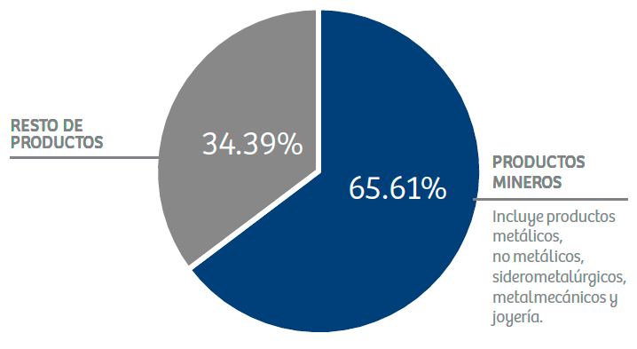

Fuente: Banco Central de Reserva del Perú y SUNAT - Aduanas / Elaborado por el Ministerio de Energía y Minas.

7. INVERSIONES
Tabla 7
INVERSIONES MINERAS (US$)

PERIODO | EQ. DE PLANTA. | EQ. MINERO | EXPLORACIÓN | EXPLOTACIÓN | INFRAESTRUCTURA | OTROS | PREPARACIÓN | TOTAL
2008 | 141,038,944 | 176,688,012 | 167,839,351 | 440,246,645 | 321,482,441 | 328,783,686 | 131,980,228 | 1,708,059,306
2009 | 319,825,374 | 499,659,327 | 393,600,074 | 531,388,349 | 376,380,329 | 504,747,514 | 196,060,821 | 2,821,661,789
2010 | 416,011,993 | 518,078,947 | 615,815,227 | 737,890,193 | 827,591,969 | 443,780,328 | 510,276,007 | 4,069,444,664
2011 | 1,124,827,734 | 776,151,268 | 869,366,744 | 869,507,216 | 1,406,825,781 | 1,412,256,088 | 788,187,748 | 7,247,122,580
2012 | 1,140,068,755 | 525,257,850 | 905,401,645 | 1,005,372,534 | 1,797,233,970 | 2,491,504,593 | 638,740,607 | 8,503,579,954
2013 | 1,414,373,690 | 789,358,144 | 776,418,375 | 1,076,799,641 | 1,807,744,001 | 3,671,179,592 | 404,548,165 | 9,940,421,607
2014 | 889,223,861 | 557,214,266 | 616,284,597 | 910,292,888 | 1,461,861,124 | 4,014,970,530 | 417,363,603 | 8,867,210,870
2015 | 446,144,458 | 654,180,732 | 526,104,407 | 794,705,359 | 1,226,746,896 | 3,593,604,912 | 375,326,644 | 7,616,813,408
2016 | 234,040,659 | 386,357,050 | 373,166,169 | 933,341,784 | 1,074,886,960 | 900,298,553 | 349,298,041 | 4,251,389,215
2017 (ene-nov) | 249,630,523 | 430,576,885 | 426,967,272 | 912,171,126 | 1,264,803,450 | 558,552,774 | 411,447,779 | 4,254,149,810
Enero | 70,747,553 | 32,650,710 | 25,364,436 | 64,410,828 | 53,156,385 | 29,576,902 | 19,565,214 | 295,472,029
Febrero | 15,263,056 | 22,586,233 | 25,706,555 | 74,382,694 | 62,350,184 | 39,084,988 | 29,636,238 | 269,009,948
Marzo | 11,323,987 | 19,310,310 | 31,174,662 | 85,280,497 | 70,578,364 | 43,885,092 | 42,677,352 | 304,230,263
Abril | 14,246,120 | 24,694,576 | 32,519,193 | 75,591,053 | 88,340,815 | 38,250,787 | 38,818,644 | 312,461,190
Mayo | 12,535,513 | 32,070,347 | 40,296,963 | 95,216,707 | 98,864,873 | 48,364,422 | 54,293,462 | 381,642,288
Junio | 10,528,837 | 60,824,475 | 43,213,471 | 78,185,507 | 116,713,920 | 43,267,896 | 44,684,326 | 397,418,431
Julio | 15,932,842 | 44,352,443 | 47,107,124 | 76,025,134 | 121,147,296 | 94,212,603 | 22,095,065 | 420,872,506
Agosto | 20,593,749 | 47,277,763 | 44,970,448 | 82,075,285 | 161,923,405 | 56,462,313 | 40,344,134 | 453,647,098
Setiembre | 19,838,856 | 39,151,970 | 44,109,806 | 95,050,049 | 150,830,347 | 38,332,742 | 41,798,085 | 429,111,855
Octubre | 24,359,565 | 36,045,455 | 46,058,282 | 91,573,724 | 157,536,456 | 82,600,229 | 36,836,035 | 475,009,746
Noviembre | 34,260,446 | 71,612,603 | 46,446,331 | 94,379,647 | 183,361,406 | 44,514,799 | 40,699,225 | 515,274,457

VARIACIÓN ACUMULADA / ENERO - NOVIEMBRE
Ene-Nov 2016 | 201,995,014 | 311,169,356 | 332,891,783 | 847,633,455 | 871,007,385 | 848,496,087 | 325,379,745 | 3,738,572,825
Ene-Nov 2017 | 249,630,523 | 430,576,885 | 426,967,272 | 912,171,126 | 1,264,803,450 | 558,552,774 | 411,447,779 | 4,254,149,810
Var% | 23.58% | 38.37% | 28.26% | 7.61% | 45.21% | -34.17% | 26.45% | 13.79%

EVOLUCIÓN ANUAL DE LAS INVERSIONES MINERAS (US$ MILLONES) / US$ MILLONES

 | 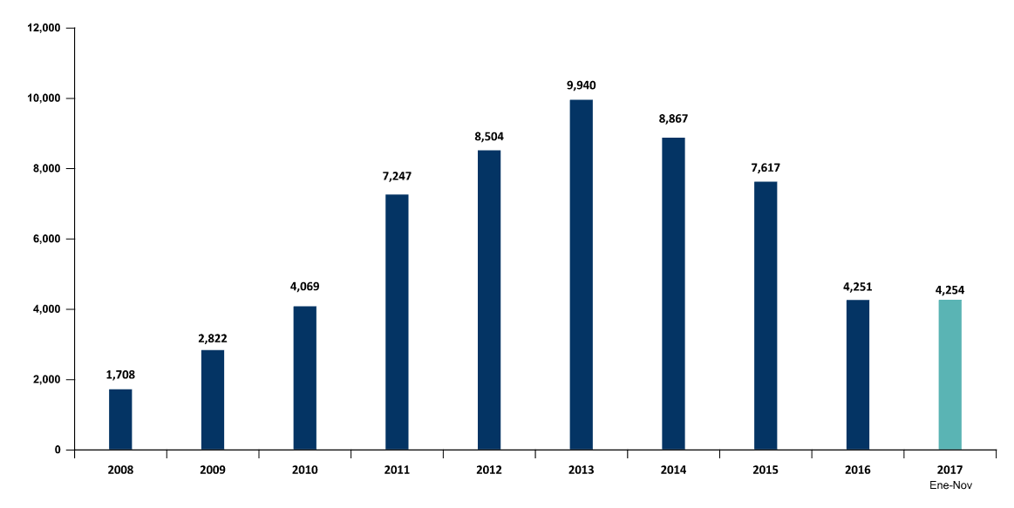

Fuente: Dirección de Promoción Minera - Ministerio de Energía y Minas. Declaraciones Mensuales ESTAMIN.

10. EMPLEO
Tabla 10
EMPLEO DIRECTO EN MINERÍA

SEGÚN TIPO DE EMPLEADOR (PROMEDIO) |  |  |  |  | SEGÚN REGIÓN - NOVIEMBRE 2017
PERIODO | COMPAÑÍA | CONTRATISTA | TOTAL |  | REGIÓN | PERSONAS | PART%
2006 | 40,633 | 67,860 | 108,493 |  | AREQUIPA | 30,878 | 15.74%
2007 | 54,613 | 80,368 | 134,981 |  | JUNIN | 18,059 | 9.21%
2008 | 60,783 | 66,243 | 127,026 |  | LA LIBERTAD | 17,711 | 9.03%
2009 | 58,987 | 67,096 | 126,083 |  | CAJAMARCA | 16,554 | 8.44%
2010 | 67,575 | 97,956 | 165,531 |  | LIMA | 15,172 | 7.74%
2011 | 61,263 | 111,882 | 173,145 |  | PASCO | 14,757 | 7.52%
2012 | 68,330 | 139,441 | 207,771 |  | ANCASH | 13,062 | 6.66%
2013 | 67,949 | 140,433 | 208,382 |  | APURIMAC | 10,053 | 5.13%
2014 | 63,109 | 132,252 | 195,361 |  | ICA | 9,561 | 4.88%
2015 | 62,729 | 132,975 | 195,705 |  | TACNA | 9,265 | 4.72%
2016 | 61,873 | 112,253 | 174,126 |  | MOQUEGUA | 8,885 | 4.53%
 |  |  |  |  | CUSCO | 7,640 | 3.90%
2017 | 63,263 | 122,769 | 186,032 |  | AYACUCHO | 7,168 | 3.65%
Ene | 60,771 | 115,697 | 176,468 |  | PUNO | 6,039 | 3.08%
Feb | 61,125 | 115,482 | 176,607 |  | HUANCAVELICA | 4,777 | 2.44%
Mar | 61,098 | 112,690 | 173,788 |  | HUANUCO | 2,702 | 1.38%
Abr | 61,125 | 115,482 | 176,607 |  | PIURA | 2,567 | 1.31%
May | 60,983 | 118,772 | 179,755 |  | MADRE DE DIOS | 792 | 0.40%
Jun | 61,395 | 123,199 | 184,594 |  | CALLAO | 360 | 0.18%
Jul | 63,285 | 121,983 | 185,268 |  | SAN MARTIN | 60 | 0.03%
Ago | 69,540 | 126,694 | 196,234 |  | LAMBAYEQUE | 43 | 0.02%
Set | 66,864 | 136,374 | 203,238 |  | AMAZONAS | 10 | 0.005%
Oct | 64,665 | 133,009 | 197,674 |  | LORETO | 4 | 0.002%
Nov | 65,041 | 131,082 | 196,123 |  | TUMBES | 4 | 0.002%

Variación Interanual - Noviembre
Nov. 2016 | 66,018 | 122,597 | 188,615
Nov. 2017 | 65,041 | 131,082 | 196,123
Var% | -1.48% | 6.92% | 3.98% |  | TOTAL | 196,123 | 100%

CANTIDAD DE TRABAJADORES 2008 - 2017 COMPARATIVO ANUAL EN EL MES DE NOVIEMBRE
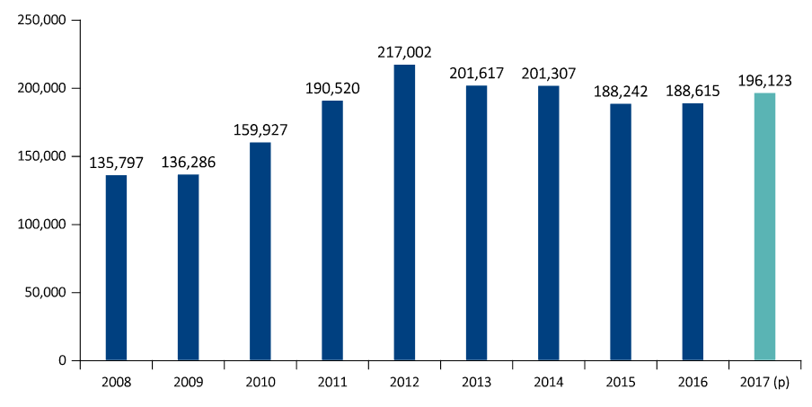

ACCIDENTES MORTALES EN EL SECTOR MINERO

AÑO | ENE. | FEB. | MAR. | ABR. | MAY. | JUN. | JUL. | AGO. | SEP. | OCT. | NOV. | DIC. | Total
2000 | 6 | 4 | 2 | 3 | 3 | 6 | 8 | 0 | 0 | 7 | 8 | 7 | 54
2001 | 2 | 9 | 5 | 5 | 8 | 3 | 8 | 8 | 4 | 5 | 4 | 5 | 66
2002 | 20 | 2 | 4 | 6 | 5 | 5 | 4 | 6 | 4 | 8 | 8 | 1 | 73
2003 | 4 | 8 | 5 | 7 | 5 | 3 | 4 | 5 | 3 | 3 | 4 | 3 | 54
2004 | 2 | 9 | 8 | 5 | 2 | 9 | 1 | 3 | 4 | 7 | 5 | 1 | 56
2005 | 3 | 8 | 6 | 6 | 6 | 3 | 5 | 3 | 7 | 5 | 8 | 9 | 69
2006 | 6 | 7 | 6 | 3 | 6 | 5 | 6 | 5 | 4 | 9 | 4 | 4 | 65
2007 | 5 | 6 | 7 | 3 | 7 | 6 | 4 | 6 | 5 | 6 | 5 | 2 | 62
2008 | 12 | 5 | 7 | 6 | 3 | 5 | 6 | 6 | 5 | 3 | 3 | 3 | 64
2009 | 4 | 14 | 6 | 2 | 3 | 8 | 6 | 4 | 2 | 1 | 4 | 2 | 56
2010 | 5 | 13 | 1 | 6 | 5 | 9 | 6 | 4 | 3 | 4 | 4 | 6 | 66
2011 | 4 | 8 | 2 | 5 | 6 | 5 | 4 | 5 | 4 | 5 | 1 | 3 | 52
2012 | 2 | 6 | 8 | 2 | 4 | 2 | 5 | 5 | 3 | 8 | 4 | 4 | 53
2013 | 4 | 6 | 5 | 6 | 1 | 4 | 4 | 4 | 5 | 2 | 4 | 2 | 47
2014 | 6 | 1 | 1 | 1 | 1 | 3 | 7 | 2 | 2 | 0 | 1 | 7 | 32
2015 | 5 | 2 | 7 | 2 | 0 | 2 | 1 | 2 | 2 | 3 | 3 | 0 | 29
2016 | 4 | 3 | 3 | 1 | 6 | 2 | 2 | 3 | 4 | 1 | 2 | 3 | 34
2017 | 5 | 5 | 3 | 2 | 6 | 1 | 3 | 4 | 2 | 8 | 0 | 2 | 41

